Exercício Explicativo
Excel Básico Capítulo 02 Aula 21

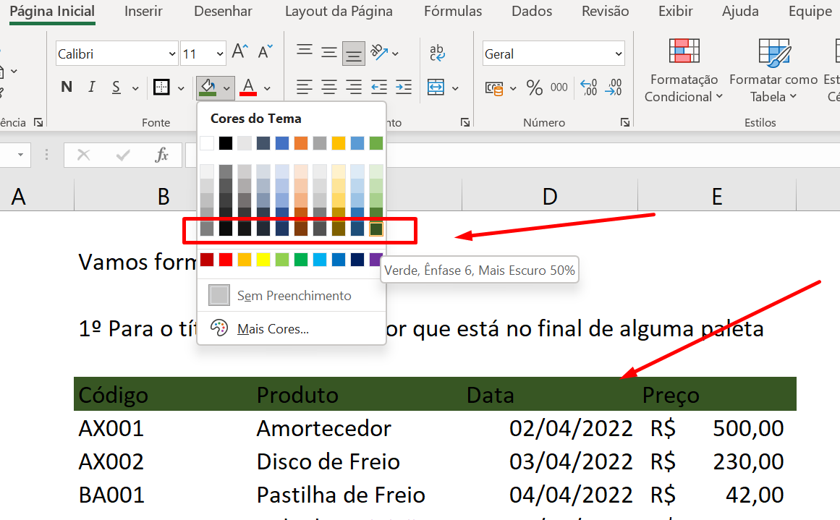
 | Vamos formatar por partes

 | 1º Para o título escolha uma cor que está no final de alguma paleta

 | Código | Produto | Data | Preço
 | AX001 | Amortecedor | 2022-04-02 | R$ 500.00
 | AX002 | Disco de Freio | 2022-04-03 | R$ 230.00
 | BA001 | Pastilha de Freio | 2022-04-04 | R$ 42.00
 | 010CD | Vela de Iguinição | 2022-04-05 | R$ 50.00
 | 0XA61 | Radiador de Ar | 2022-04-06 | R$ 250.00
 | 0XF23 | Carburador | 2022-04-07 | R$ 700.00

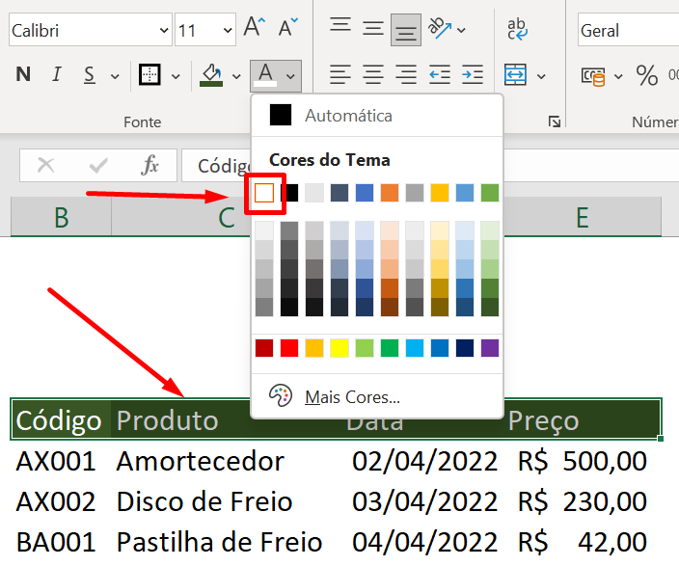
 | 2º Coloque o texto dos títulos em branco para podermos ler

 | Código | Produto | Data | Preço
 | AX001 | Amortecedor | 2022-04-02 | R$ 500.00
 | AX002 | Disco de Freio | 2022-04-03 | R$ 230.00
 | BA001 | Pastilha de Freio | 2022-04-04 | R$ 42.00
 | 010CD | Vela de Iguinição | 2022-04-05 | R$ 50.00
 | 0XA61 | Radiador de Ar | 2022-04-06 | R$ 250.00
 | 0XF23 | Carburador | 2022-04-07 | R$ 700.00

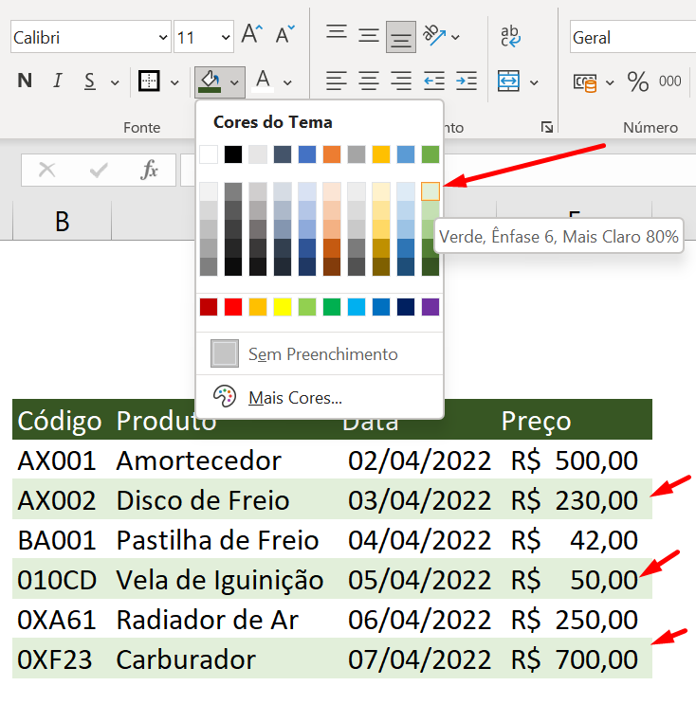
 | 3º Coloque uma linha com cor, e outra sem cor. (estilo zebrado)
 | Isso ajuda a visualizar melhor os dados, desde que a cor seja FRACA e da mesma tonalidade do título

 | Código | Produto | Data | Preço
 | AX001 | Amortecedor | 2022-04-02 | R$ 500.00
 | AX002 | Disco de Freio | 2022-04-03 | R$ 230.00
 | BA001 | Pastilha de Freio | 2022-04-04 | R$ 42.00
 | 010CD | Vela de Iguinição | 2022-04-05 | R$ 50.00
 | 0XA61 | Radiador de Ar | 2022-04-06 | R$ 250.00
 | 0XF23 | Carburador | 2022-04-07 | R$ 700.00

